마일스톤1
 |  |  |  |  |  |  | 마일스톤1 챕터3 부분 시스템 가이드

검증 목표
 | NPC 구분과 지목시 외곽선 강조, NPC 오브젝트가 지목하여 사라졌을때 점수가 들어오는지 체크

포함 시스템 및 콘텐츠

 | 1 | 레이캐스팅으로 NPC 지목 시스템 |  |  |  |  |  |  |  | 처음 하이라이팅은
 | 2 | NPC 지목시 지목된 NPC를 외곽선으로 강조하는 시스템 |  |  |  |  |  |  |  | 커서를 올려놓은 상태인 느낌이고
 | 3 | 지목된 NPC를 선택시 디스트로이로 파괴되며 점수가 변동되는 시스템 |  |  |  |  |  |  |  | 하이라이팅이 뜬상태에서 클릭을 하는것임
 |  |  |  |  |  |  |  |  |  | 결론적으로 선택까지 클릭은 한번만 이루어짐

안내사항
 | 레벨은 가레벨로 진행해주세요!!
 | 파괴시 점수 올라는 NPC 한명, 파괴시 점수가 감소하는 NPC한명으로 총 2명 만들어주세요
 |  | 그냥 3d오브젝트 두개? 색만 다르게하거나 구분만 되면 됩니다

필요 기능
 | NPC 오브젝트 2개
 | 레이캐스트 선
 | 레이캐스트 끝점
 | 하이라이팅
 | 선택기능
 | 정답오답 판단기능
 | 점수기능
 | 등등

상세

 |  | 레이캐스팅으로 NPC 지목 시스템

 |  |  | 시스템 기능 개요

 |  |  |  | 플레이어가 커서 조준으로 NPC를 지목할 수 있으며, 지목된 NPC는 시스템에 의해 정오답처리, 파괴
 |  |  |  | 정오답 여부에 따른 점수계산

 |  |  | 플로우

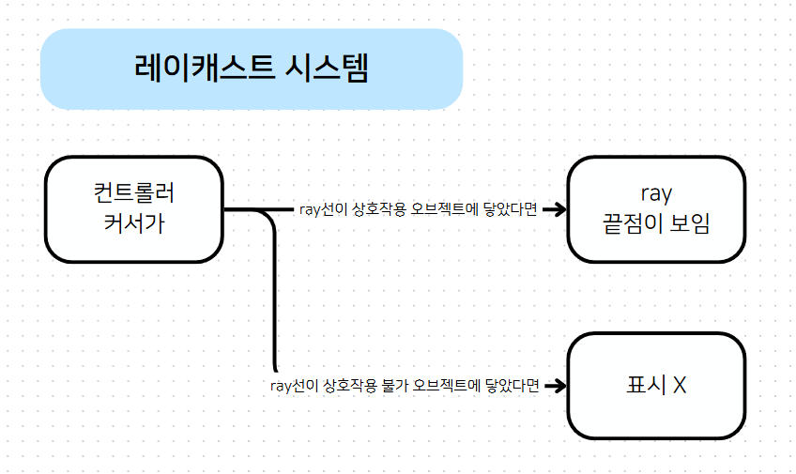

 |  |  | 레이캐스트 기본 설정

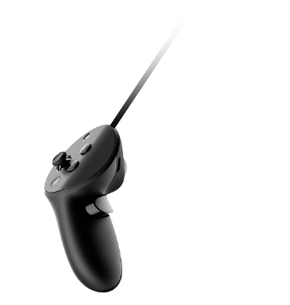

 |  |  |  | 플레이어가 무엇을 지목하고 있는지 알기 위해 ray 선이 보여야함

 |  |  |  | 플레이어가 게임 플레이에 방해되지 않는선에서 ray의 선이 갈수록 흐릿해져야함

 |  |  |  | ray의 선 색상은 임시로 검정색으로 처리

 |  |  |  | 선 두깨는 임의로 설정

 |  |  |  | ray의 선은 직선이여야 함

 |  |  | 레이캐스트가 상호작용 가능한 오브젝트에 닿지 않았을때

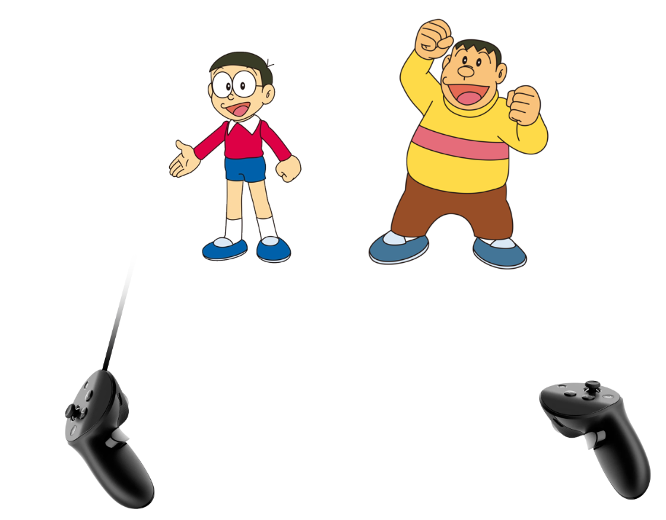

 |  |  |  | 없음

 |  |  | 레이캐스트가 상호작용이 가능한 오브젝트에 닿았을때

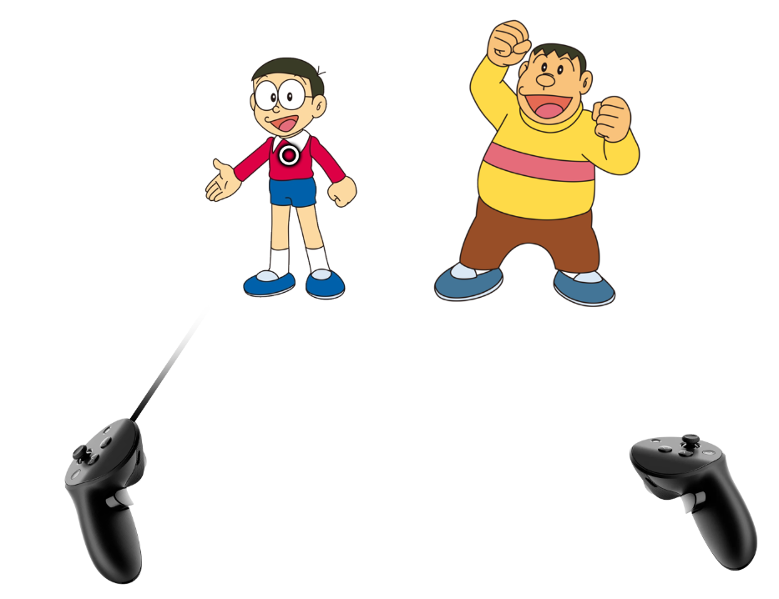

 |  |  |  | 플레이어가 오브젝트에게 커서를 옮겼을때 레이캐스트 끝점이 눈에 보여야함

 |  |  |  | 닿은 오브젝트 외곽에는 하이라이팅 처리(아래 하이라이팅 부분 참고)

 |  |  | 레이캐스트가 상호작용이 가능한 오브젝트 앞에 다른 오브젝트에 닿았을때
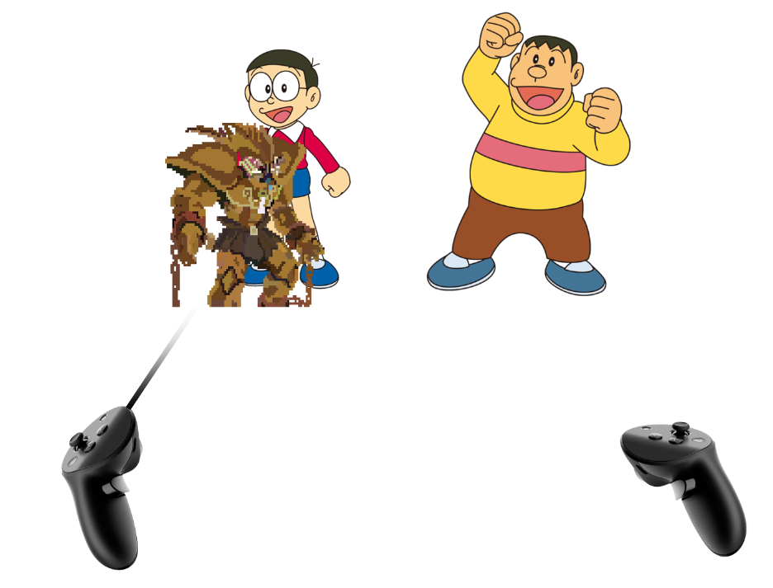

 |  |  |  | 상호작용 가능한 옵젝이라면?
 |  |  |  |  | 앞선 옵젝은 똑같은 시스템으로 하이라이팅처리, 그 뒤의 오브젝트를 지목할 수 없음
 |  |  |  |  | 중첩 우선순위 기준은 ray에서 가장 가까운 순서로 진행

 |  |  |  | 상호작용 불가한 옵젝이라면?
 |  |  |  |  | 아무일도 안일어남

 |  |  | 레이캐스트가 상호작용 가능한 오브젝트가 현재 상호작용이 안될때 닿았을때 ( 지금 당장 구현 안해도 상관 없음 )

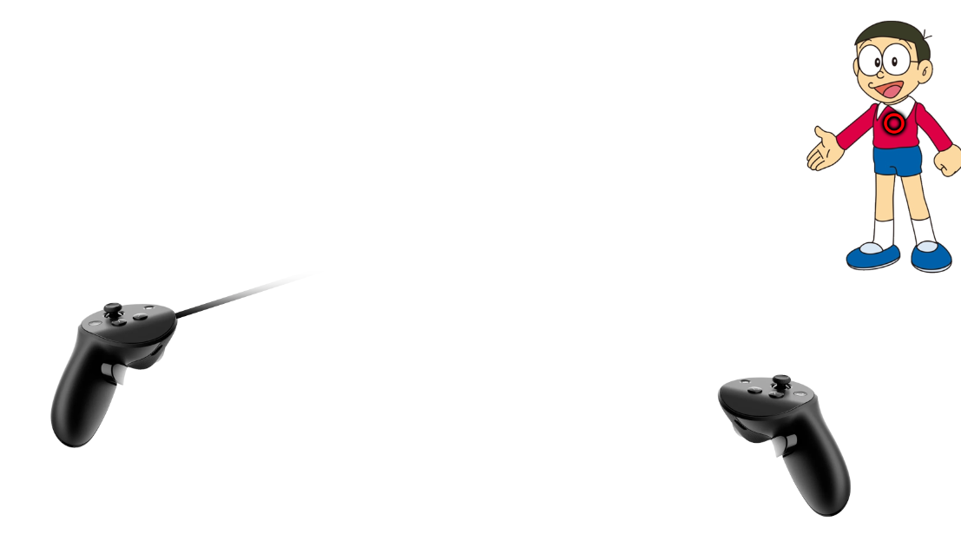

 |  |  |  | ray의 끝점을 다른색으로 표시하여 상호작용 불가라는 상태를 보여줘야 함
 |  |  |  |  | (예시 : 챕터3에서 착한 NPC가 맵 밖으로 입장, 퇴장할때) |  |  |  | 맵 밖으로 퇴장하는 경우 자체가 없음 |  |  | 없나요? 사라지는 조건 필요
 |  |  |  |  |  |  |  |  | 상호작용 불가한 옵젝에는 닿아도 아무 일 안일어남
 |  |  |  |  |  |  |  |  |  |  | 플밍협의필요

 |  | NPC 지목시 지목된 NPC를 외곽선으로 강조하는 시스템

 |  |  | 시스템 개요

 |  |  |  | 플레이어가 지목한 NPC를 명확하게 구분하여 시각적 피드백 제공

 |  |  | 지목을 했을때 기본 설정



 |  |  |  | 외곽선은 임의로 검정색으로 처리

 |  |  |  | 외곽선의 두께도 인식할수있을 정도로 임의로 처리

 |  |  |  | 클릭시 npc는 판정과 동시에 디스트로이(+이펙트)

 |  |  |  | 외곽선은 플레이어의 컨트롤러 끝점이 해당 옵젝 경계를 벗어나기 전까지는 사라지지않아야 함

 |  |  | 지목한 상태에서 다른 상호작용이 가능한 오브젝트를 지목했을때

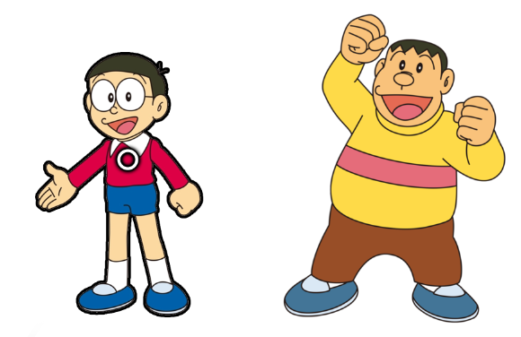

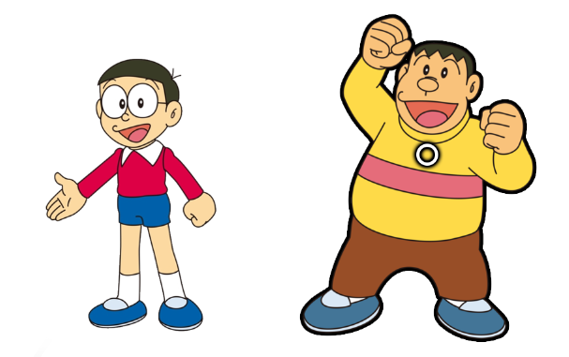

 |  |  |  | 지목되어 있던 오브젝트의 외곽선은 사라져야 함

 |  |  |  | 끝점에 닿은 새로운 오브젝트의 외곽선은 생겨나야함

 |  | 지목된 NPC를 한번더 누를시 디스트로이로 파괴되며 점수가 변동되는 시스템

 |  |  | 시스템 개요

 |  |  |  | 지목된 NPC를 선택함으로써 파괴하고, 이에 따라 점수를 변동

 |  |  | 플로우

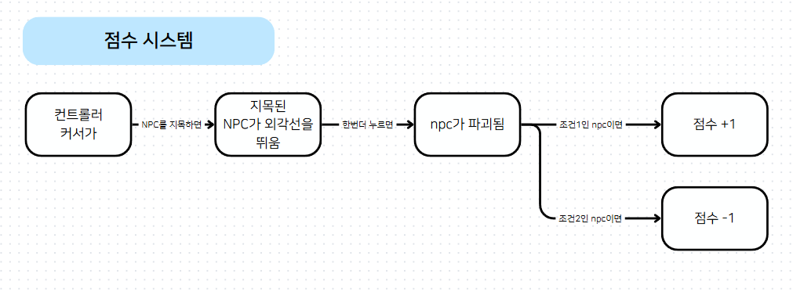

 |  |  |  |  |  |  |  |  |  |  |  |  | 점수 이펙트를
 |  |  |  |  |  |  |  |  |  |  |  |  | 띄워줌과 동시에
 |  |  |  |  |  |  |  |  |  |  |  |  | destroy할수도있음

 |  |  |  | 조건1은 잘못된 보행 하고 있는 npc, 조건2는 제대로 보행한 npc일 경우임

 |  |  | 파괴 조건 기본 설정

 |  |  |  | 현재 지목 상태인 NPC일 때만 유효함

 |  |  |  | 상호작용이 가능한 오브젝트일것, 죽은 NPC 및 맵을 벗어난 NPC 등은 무효

 |  |  |  | 조건은 임시로 태그로 하든 어떤걸로 하던 상관 없음

 |  |  |  | 클릭키는 임시로 설정

 |  |  |  | 클릭과 함께 즉시 파괴되어야함
 |  |  |  |  |  | (추후 애니메이션이 추가됨에 따라 애니메이션 이후에 파괴될 가능성도 있음)

 |  |  | 점수 조건 기본 설정

 |  |  |  | 현재에서는 디버그.로그로 구현 정도만 해줘도 충분함

 |  |  |  | 변동되는 점수는 임시로 +-1 로 설정

 |  |  |  | 점수는 0점 이하로 내려가지 않아야 함 |  |  | 내려갈수도 있지않을까요 잘못된 애만 고르면??
 |  |  |  |  |  |  |  | -점수로 자랑하는걸 방지하기 위한 조치? 느낌입니다.

메모
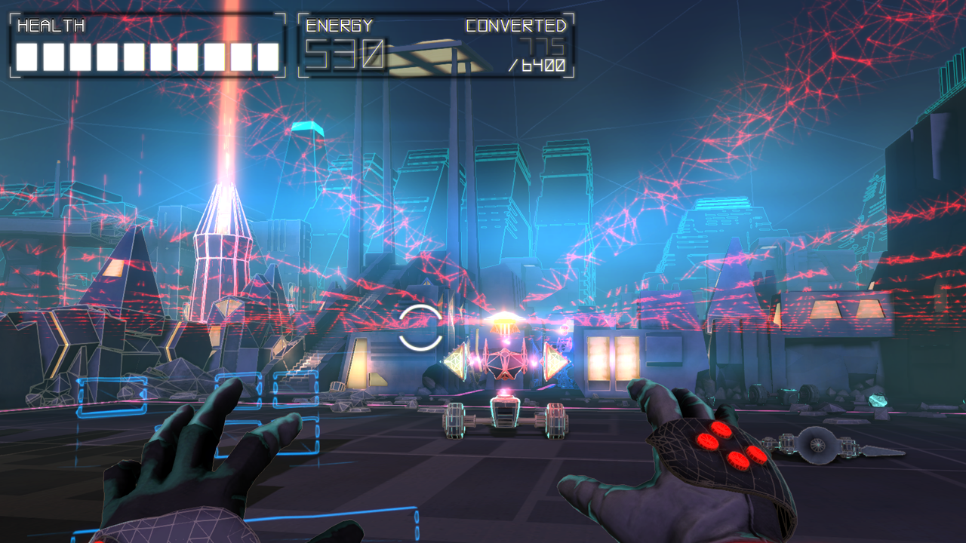
설정값에 레이캐스트의 선 굶기등을 설정 할수 있게?

레이캐스트를 계속 보여주는게 아니라 특정 키를 누르고 있을때만 보여주게 할까?

 | 사각지대 미니게임 및 챕터3에 게임 할때까지만 UI가 있다면 이런식으로 HMD에 고정된 방식으로?

